構成
ECSで作成するWebアプリ
 | AWS ECS（Elastic Container Service）
 | ■ネットワーク構成
 |  | my-workspace(VPC)

 |  |  | my-workspace-subnet-app-public-1-a(Subnet)

Internet Gateway

 |  |  |  |  | Nginxコンテナ
 |  |  |  |  | （グローバルIPアドレス付き）
ブラウザ

ECS
 | ■ECS構成
 |  |  |  |  |  |  |  |  | ※今回はServiceは作成しない
 |  |  |  | ①my-app-cluster ( Cluster )

Fargate
 |  |  |  |  |  | Task

 |  |  |  |  |  |  | Nginxコンテナ

Task定義

②my-app-frontend

ECR
コンテナイメージ

 |  |  |  |  |  |  |  | 下記から取得
 |  |  |  |  |  |  |  | https://gallery.ecr.aws/

ECS構成イメージ
🔹 ECSの「Cluster」「Service」「Task」「Container」をオンプレミスに例えて説明

ECSの各概念を 「オンプレミス環境のサーバー運用」 に置き換えて説明します。

Cluster
Service
Service
🏢 1. Cluster（クラスタ） = 物理データセンター
Task
Task
Task
Task
ECR
ECR
ECR
ECR
📌 オンプレミスの例:
「企業のデータセンターや、複数のサーバーが設置されたラック」
ECR
ECR
ECR
ECR
クラスタは ECSのコンテナを実行する環境全体 を指す。
オンプレミスでは、物理サーバーや仮想マシンが並ぶ データセンター が該当する。
ECSでは、FargateならAWSが管理、EC2モードなら自分でEC2インスタンスを管理する。

✅ クラスタの役割 |  |  | ※ECR・・・コンテナイメージの保存・管理を可能にするレジストリの一種

オンプレのデータセンターと同様に、アプリケーションを動かす「基盤」となる。
EC2モード → 物理サーバーを自分で管理（オンプレのラック管理に近い）。
Fargateモード → AWSがインフラ管理（クラウドネイティブな環境）。

🛠 2. Service（サービス） = 常駐プロセスの管理

📌 オンプレミスの例:
「アプリケーションを自動で復旧させたり、スケールさせる仕組み」

Serviceは、ECS上で特定のアプリケーション（例: Webサーバー）を安定的に動かす機能。
オンプレミスでは、cron、systemd、Supervisor、KubernetesのReplicaSet などが似た役割を果たす。
例えば、「常に3台のWebサーバーが稼働するようにする」 といった設定ができる。

✅ Serviceの役割

オンプレなら、NginxやTomcatを systemdやSupervisorで管理 するイメージ。
もしサーバーが落ちたら、systemdがプロセスを再起動するように、ECSのServiceも 落ちたTaskを自動で復旧 する。

🚀 3. Task（タスク） = サーバー上で動く1つのプロセス

📌 オンプレミスの例:
「サーバー上で動くApache / MySQLなどの1つのプロセス」

ECSのTaskは 1つ以上のコンテナ（アプリ）を含む「実行単位」。
オンプレでは、サーバー上で動作する「1つのプロセス」 に相当する。
例: Apacheのインスタンス1つ、MySQLのプロセス1つ
Taskの数を増やせば、プロセスを複数立ち上げるイメージ。

✅ Taskの役割

オンプレなら、NginxやPostgreSQLを1プロセス単位で実行するイメージ。
Taskは1つのプロセスと考えるとわかりやすい。
ECSでは、Taskを増やすことで、オンプレの「プロセスを並列に動かす」のと同じ動作を実現。

📦 4. Container（コンテナ） = アプリケーション自体

📌 オンプレミスの例:
「1つのサーバー上で動作するApache, MySQL, PHPなどの実行プログラム」

ECSのContainerは 実際に動くアプリケーション（Dockerコンテナ）。
オンプレでは、1つのサーバーにある Apache, MySQL, PHP などが該当。
Dockerコンテナが1つのプロセスとして動く イメージ。

✅ Containerの役割

オンプレなら、NginxやPHP-FPM、MySQLが動く 実行環境 に該当。
Task内に複数のContainerを配置することで、 1つの物理サーバーで複数のアプリを動かすのと同じ状況を作れる。

📌 ECSの構成をオンプレミスに当てはめる

ECSの概念 | オンプレミスの例 | 役割
Cluster（クラスタ） | データセンター（物理ラック＋サーバー） | アプリを動かす環境全体
Service（サービス） | systemd、Supervisor、cron | プロセス管理（自動復旧・スケール）
Task（タスク） | Apacheの1つのインスタンス | 1つの実行単位（プロセス）
Container（コンテナ） | Apache, MySQL, PHPの実行プログラム | 実際に動作するアプリ

🎯 具体例：オンプレミスとECSの比較

🌐 オンプレミス環境

データセンター（Cluster） に 3台の物理サーバー を設置
各サーバーで systemd により Nginx を管理
Nginxが 複数のプロセス（Task） を実行
各プロセスで PHP-FPM（Container） を実行

🚀 ECS環境

Cluster（クラスタ） を作成（EC2 or Fargate）
Service（サービス） を作成し、Nginxコンテナを 3つ動かすように設定
Task（タスク） が Nginx + PHP-FPM の2つのコンテナを含む
Container（コンテナ） として、NginxとPHP-FPMがそれぞれ動作

📌 動作イメージ

オンプレミス:
データセンター（Cluster）
├── systemdで管理されるプロセス（Service）
│ ├── Nginxのプロセス（Task）1
│ │ ├── PHP-FPMのプロセス（Container）
│ ├── Nginxのプロセス（Task）2
│ ├── Nginxのプロセス（Task）3

ECS:
Cluster（クラスタ）
├── Service（サービス）
│ ├── Task（タスク）1
│ │ ├── Nginxコンテナ（Container）
│ │ ├── PHP-FPMコンテナ（Container）
│ ├── Task（タスク）2
│ ├── Task（タスク）3

✅ 結論: ECSはオンプレミスのサーバー管理を「クラウド上で簡単に実行できるようにしたもの」

オンプレの データセンター → ECSのクラスタ
systemdやSupervisorによるプロセス管理 → ECSのService
Apacheのインスタンス → ECSのTask
アプリの実行プログラム（Apache, MySQL, PHP） → ECSのContainer

📌 まとめ

ECSの概念 | オンプレミスの例え | 役割
Cluster | データセンター（物理サーバー群） | アプリを動かす環境全体
Service | systemd, Supervisor | プロセス管理（自動復旧・スケール）
Task | Apacheの1つのプロセス | コンテナの実行単位
Container | Apache, MySQL, PHPのプロセス | 実際に動作するアプリケーション

💡 ECSはオンプレのサーバー管理をクラウド化し、スケーラブルにしたもの！ 🚀

設定手順
■手順
1．クラスタの作成
2．タスク定義の作成
3．タスクのデプロイ

1．クラスタの作成
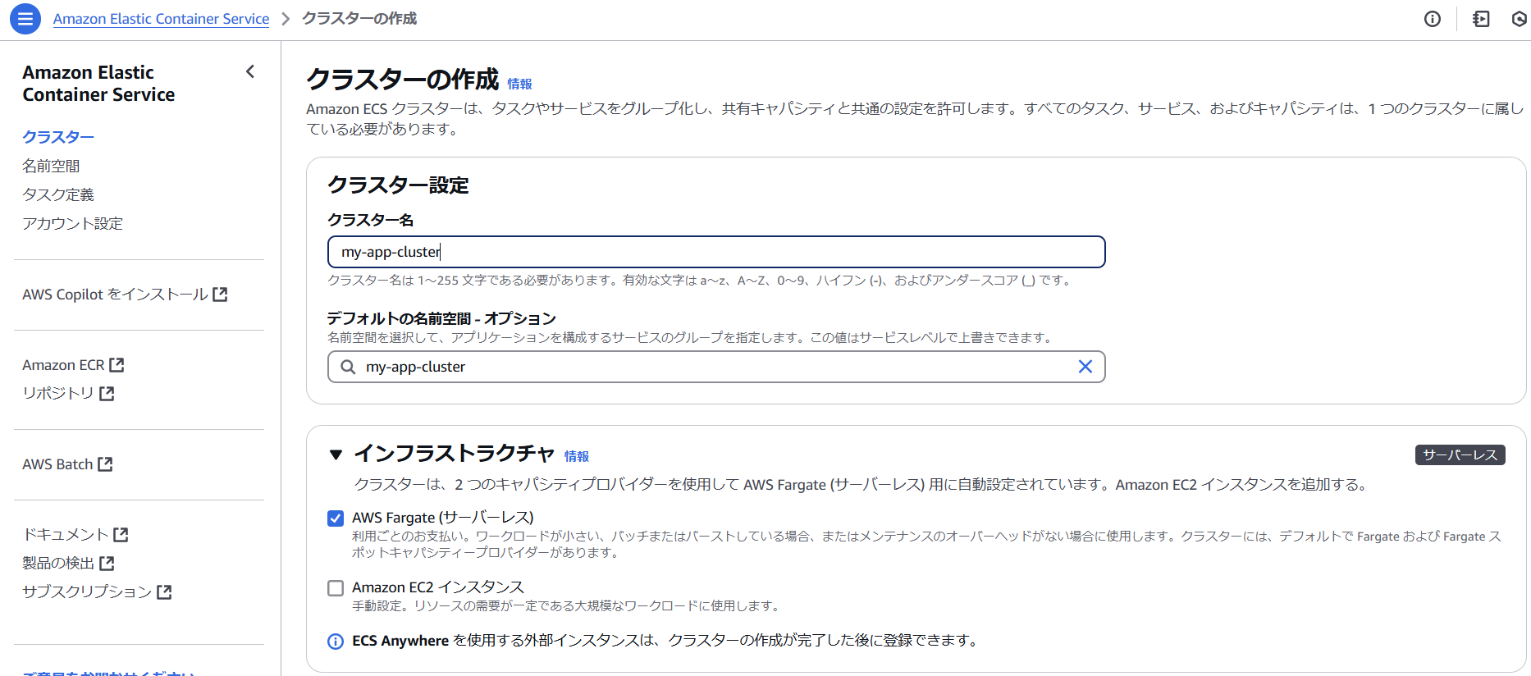

結構時間がかかる
失敗することもあり、その場合はスタックしているオブジェクトを削除する

2．タスクの定義
 | ［タスク定義の内容］
 | ・インフラストラクチャの要件

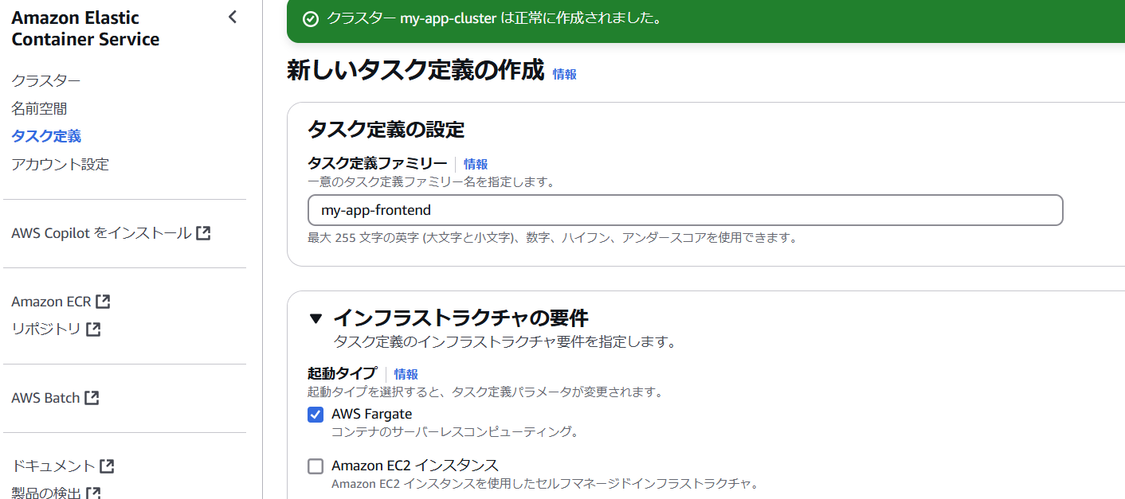

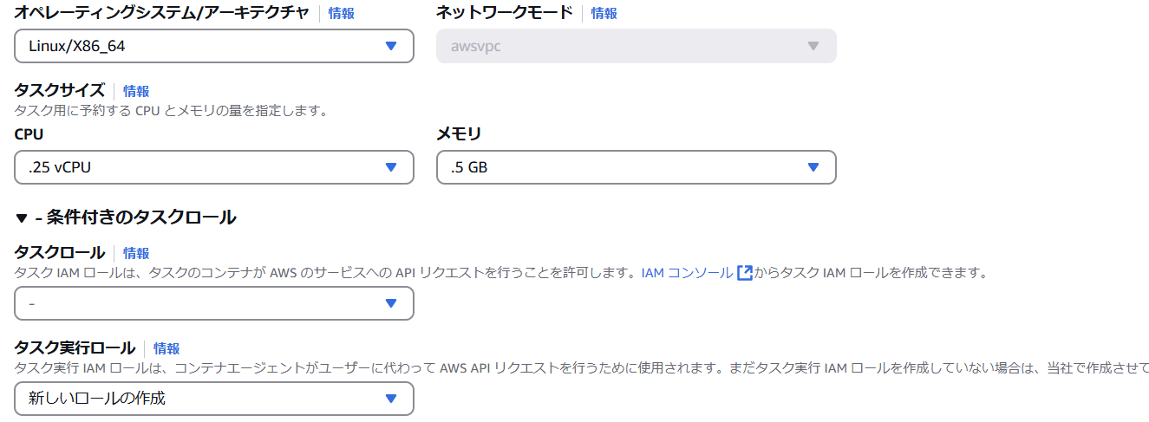

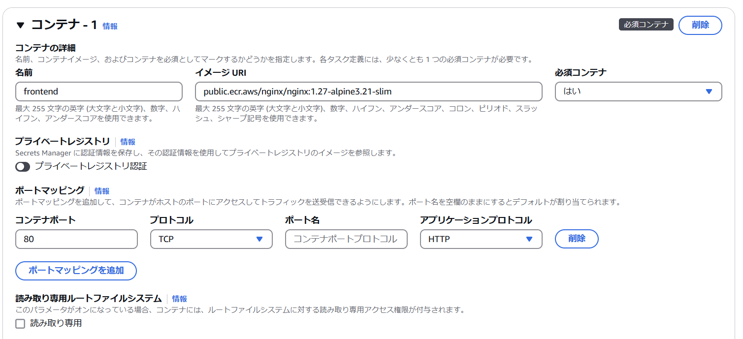

費用が掛かるため、今回は外す
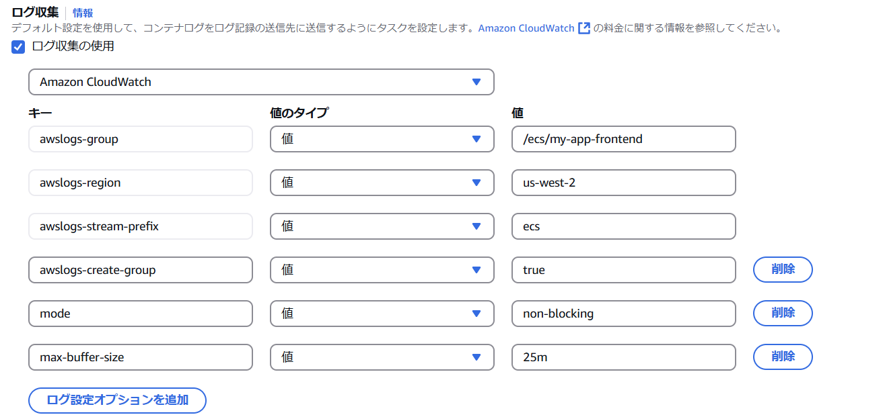

 |  | その他の項目はデフォルトでOK

3．タスクのデプロイ
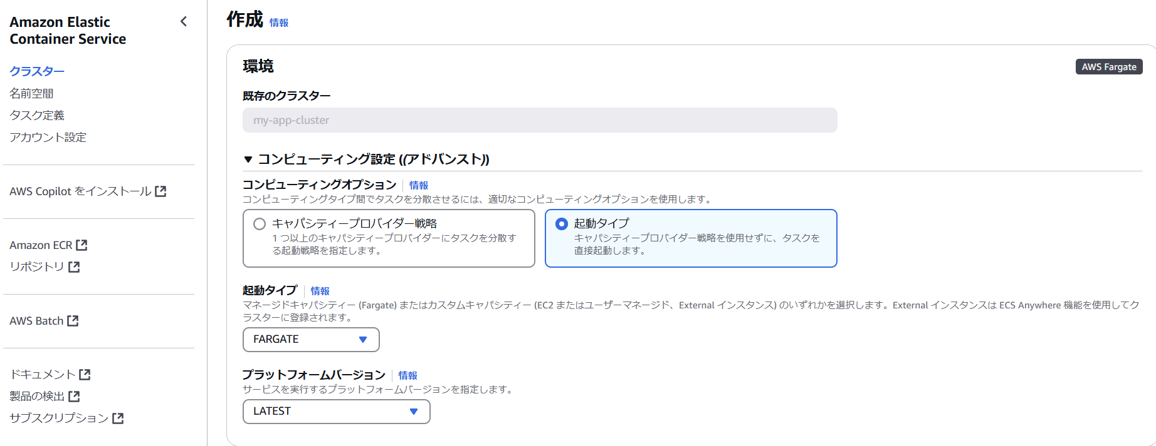

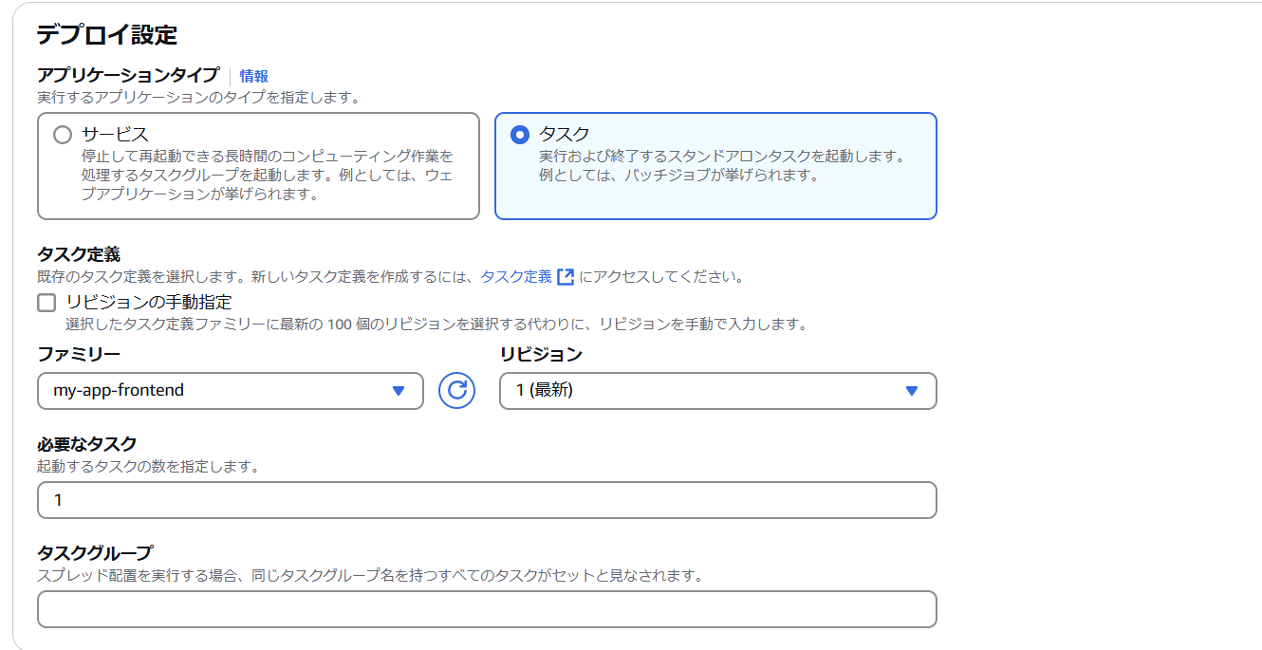

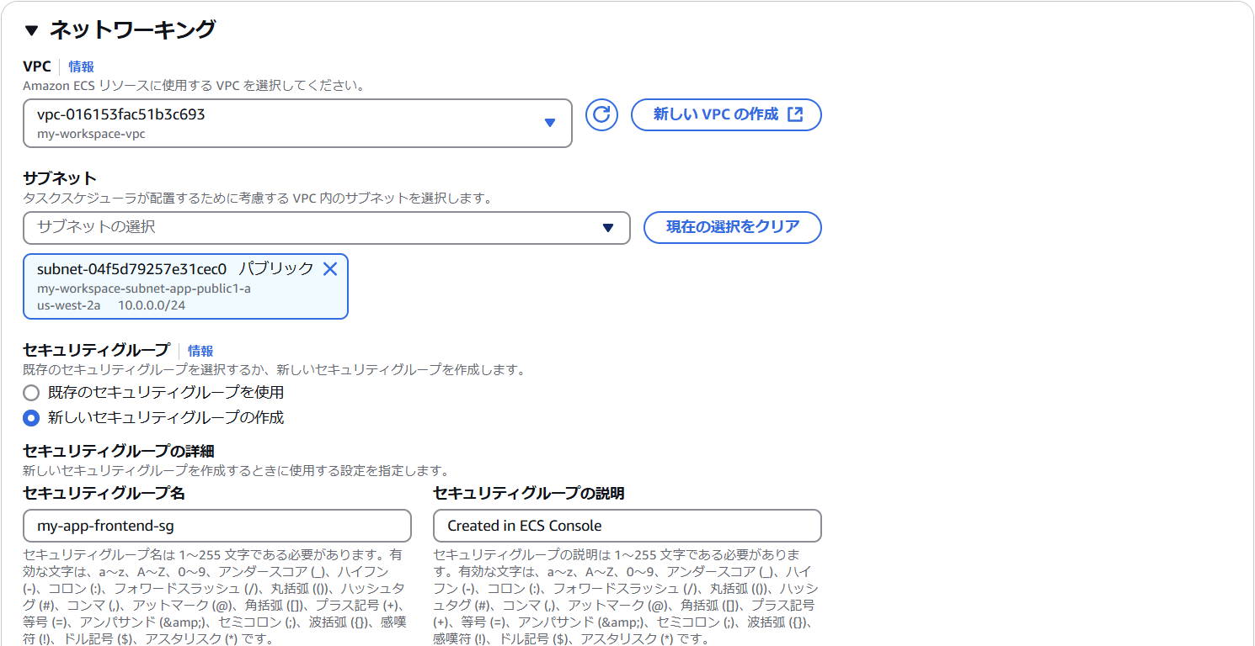

確認後はタスクを停止しておく

